TRAFIK JANDARMA DENETIM ARA (2)
 | Satış Departmanı
 | Ürün & ARGE Departmanı
 | Satın Alma Departmanı

OLUŞTURULAN TARİH |  | 2026-04-09
TEKLİF VERİLECEK TARİH |  | 2026-04-15
TEKLİF TÜRÜ |  | Teklif
PROJE |  | SVC
ÜLKE |  | Yurtiçi |  |  |  |  |  |  | Dolar | Euro
ÜSTYAPI |  | JEMUS ARACI |  |  |  |  |  |  | 44.42 | 51.53
ARAÇ |  | FORD RANGER
KURUM / FİRMA |  | JANDARMA GENEL KOMUTANLUĞI / OTOKOÇ
RENK
ADET |  | 15

Kategori | Parça / Ürün Adı | Parça Açıklaması | Marka | Görsel | Ürün Departmanı Notu | Ölçü / Ebat | Birim | Satın Alma Notu | Termin | Birim Fiyat | Toplam Fiyat
Ara Bölme | Ara Bölme | 2.Sıra Arkasına 20x30 Profil Karkas 4 mm Kontra Ön Yüz Kumaş Arka Yüz 3mm PVC
Arka Bölüm Kaplama | 3 mm PVC | 25 mm ses ve ısı yalıtımlı 3 mm PVC
Taban Kaplama | 18 MM Su kontrası SCHUMAN malzeme | Tabanın altına Poliüretan köpük olacak
Taban Kaplama | 2mm Mineflö | 2mm Mineflö
Aydınlatma | Arka Bölüm aydınlatma led | Şöfor mahalinden kumandalı olacak |  |  |  | 2 | adet
Kamera | Dikiz aynası kamerası | 1080P 30FPs SD karta kayıt yapan 65 GB SD kart |  |  |  | 1 | adet
Geri Görüş Kamerası | Geri Görüş Kamerası | Aracın orjinalinde var mı sorulacak
Elektrik | Priz | Ön bölüme |  |  |  | 2 | adet
Elektrik | Inverter | 2000W Tam Sinus 10-15V Giriş Voltajı 50 Hz 2 adet inverter üstü priz |  |  |  | 1 | adet
Elektrik | Inverter Priz Kablosu | Inverter Priz Kablosu Uygun görülecek alana priz bağlantı kablolaması yapılacak |  |  |  | 6 | m
Harici Elektrik Girişi |  | 220V -IP67 Standardı |  |  |  | 1 | adet
Sağ Tarafa Dolap Sistemi |  | Sağ taraf dolap sistemi 50 cm derinlik |  | 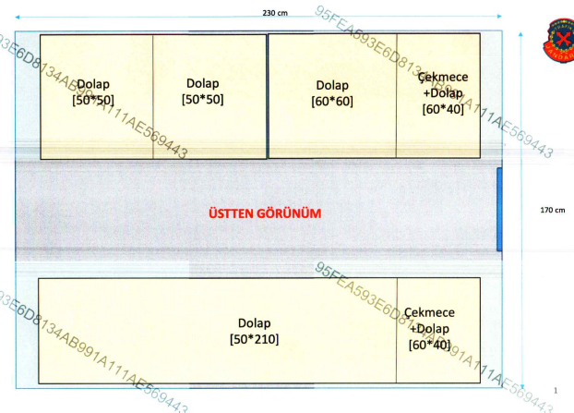 | Şartnameden çizimi alabilirsiniz
Sol Taraf Dolap , Sistemi |  | Çekmeceli dolap sistemi 60 cm derinlik | 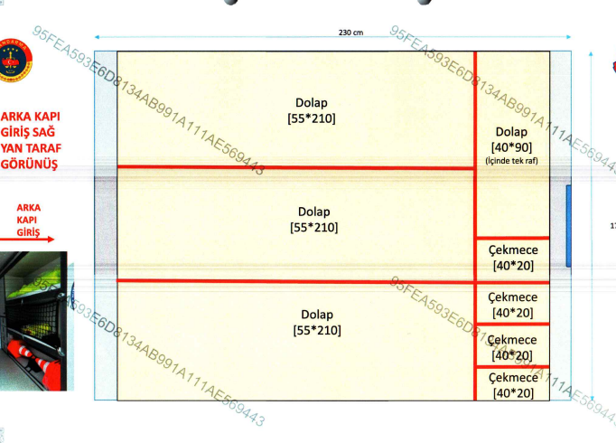 | 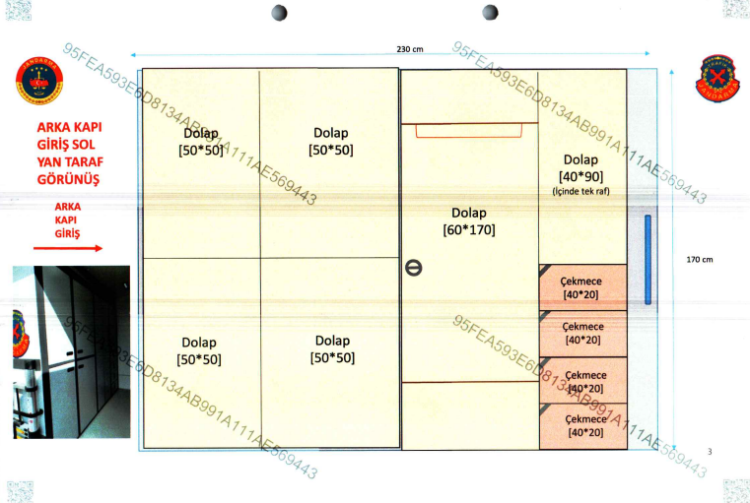 | Şartnameden çizimi alabilirsiniz
Masa |  | İçten çıkmalı
Merdiven | Teleskopik Merdiven |  |  |  |  | 1 | adet
Yangın Söndürme Tüpü |  | 6 kg |  |  |  | 1 | adet
Şerit Sticker
Araç İkaz Sistemi |  | (Şartnameden detayları alabilirsiniz) | Armas |  |  | 1 | adet
Led Projektör |  |  |  |  |  | 2 | adet
Siren Anons Sistemi |  | (Şartnameden detayları alabilirsiniz) | Armas |  |  | 1 | adet
Telsiz Anten Hazırlığı |  | RG58AU (Şartnameden detayları alabilirsiniz) | Armas |  |  | 1 | adet
Yazı Sticker |  | Görselleri şartnameden alabilirsiniz |  | 

 |  |  |  |  |  |  |  |  |  | TL | ₺-
 |  |  |  |  |  |  |  |  |  | Euro | € -

MÜŞTERİ ÖZEL NOTU

SATIN ALMA ÖZEL NOTU | SATIN ALMA DEPARTMANI TARAFINDAN DOLDURULACAK

